关系图
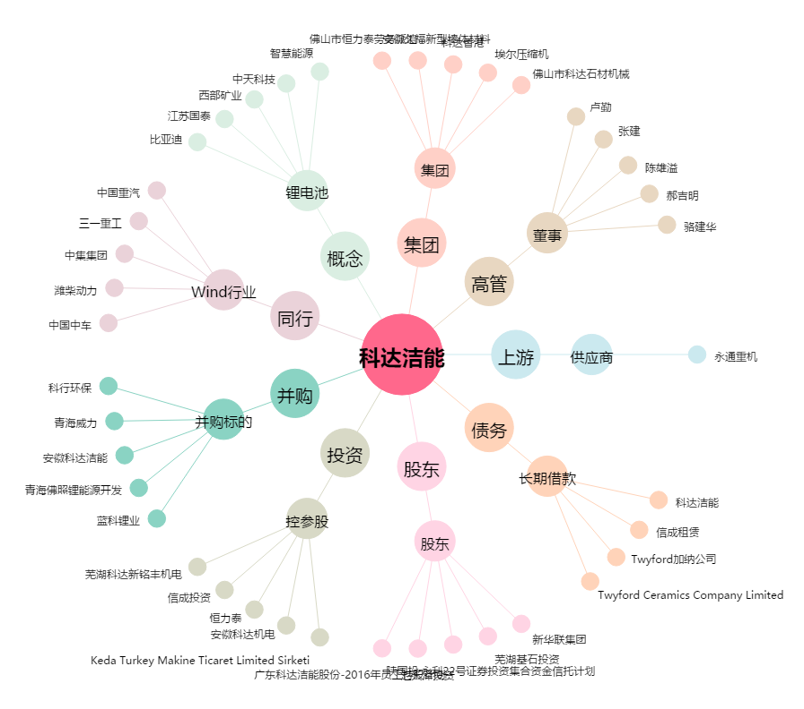
科达洁能[600499.SH] - 关系概览图

